8
שאלה 8

רעיון מרכזי: הירידת ערך לעולם לא תיוחס להתחייבויות
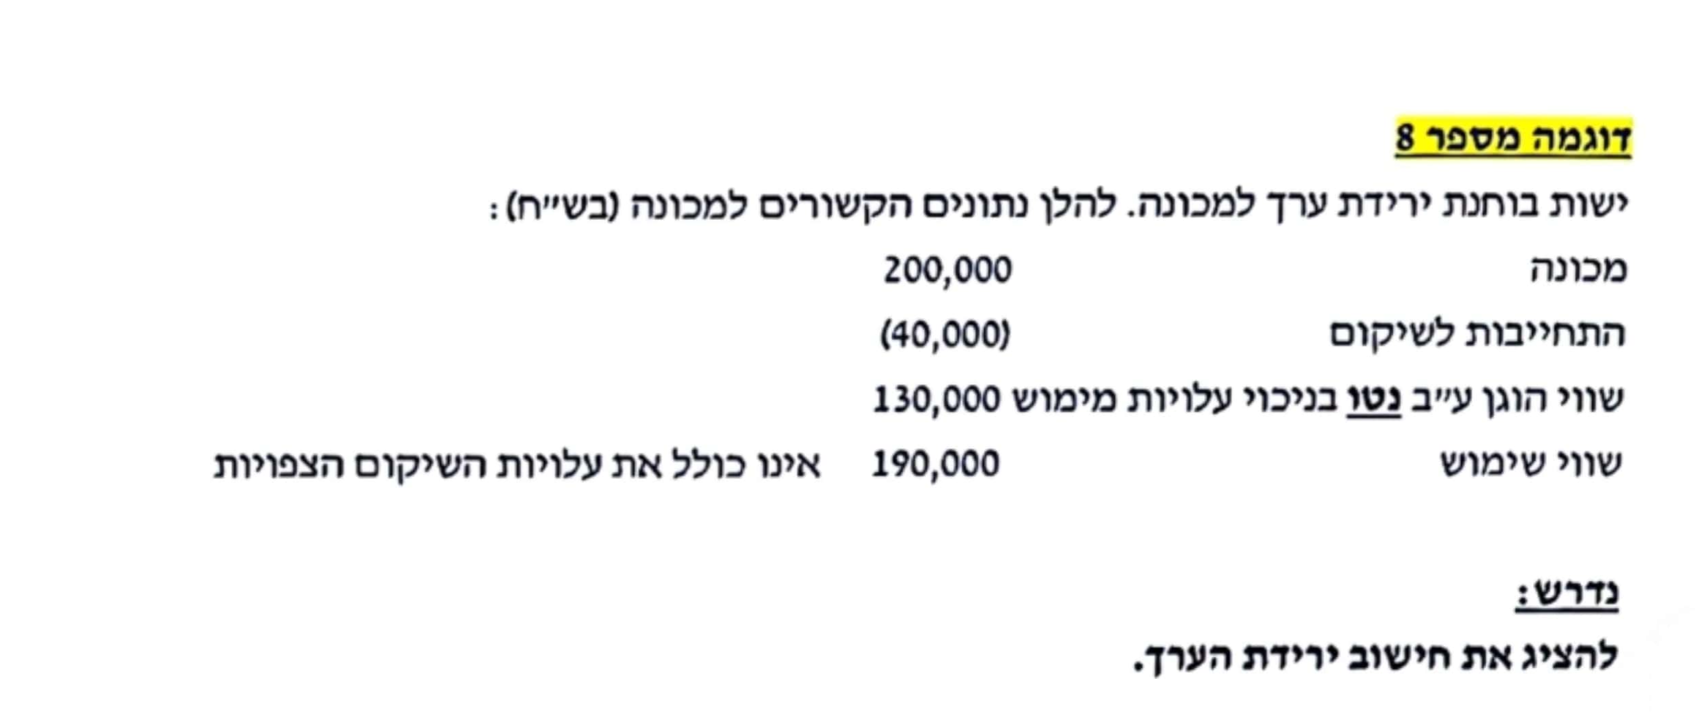
הבעיה בנתוני השאלה שהם לא על בסיס אחיד
השווי הוגן- הוא על בסיס נטו (כולל את ההפרשה)
שווי השימוש- הוא לפני ההפרשה.
לכן עלינו ליצור אחידות.

ויש שתי אפשרויות:
אפשרות ראשונה -לנטרל את ההפרשה מהחישובים
הערך בספרים (רק של הנכס) | 200,000

חישוב הסכום בר ההשבה (רק של הנכס):
שווי הוגן בניכוי עלויות מימוש (בסיס ברוטו) | 170,000 |  | 130,000 + 40,000 = | שווי הוגן ע״ב נטו = לאחר ניכוי עלויות שיקום
שווי שימוש | 190,000
סב״ה - הגבוה מבין השניים | 190,000

ירידת ערך : | 10,000 |  |  | 200,000 - 190,000 =
 |  |  |  |  | בכל מקרה
אפשרות שנייה- לעבוד גם על הנכס וגם על ההתחייבות |  |  |  |  | את הירידה נייחס
הערך הפנקסני (רק של הנכס) | 200,000 |  |  |  | רק לנכס
התחייבות | -40,000 |  |  |  | ולא להתחייבות
ערך הנכס נטו לאחר יציאה כספית לשיקום | 160,000

חישוב סכום בר השבה - על בסיס נטו:
שווי הוגן על בסיס נטו בניכוי עלויות מימוש | 130,000 | נתון
שווי שימוש בניכוי עלויות שיקום | 150,000 |  |  | 190,000 - 40,000 =
סה״כ סב״ה | 150,000

ירידת הערך | 10,000 |  | 160,000 - 150,000 =

9
רעיון מרכזי: הקצאת ירידת ערך תהה לפי פורפורציה של ערף פנקסני, תוך תשומת לב למגבלות

מקרה א
הערך הפנקסני של כל היחידה |  |  | 400,000
סכום בר השבה |  |  | 440,000 | נתון
ירידת ערך |  |  | 0
אין ירידת ערך ליחידה, וזה אומר שאין ירידת ערך לאף אחד מהמרכיבים המרכיבים אותה

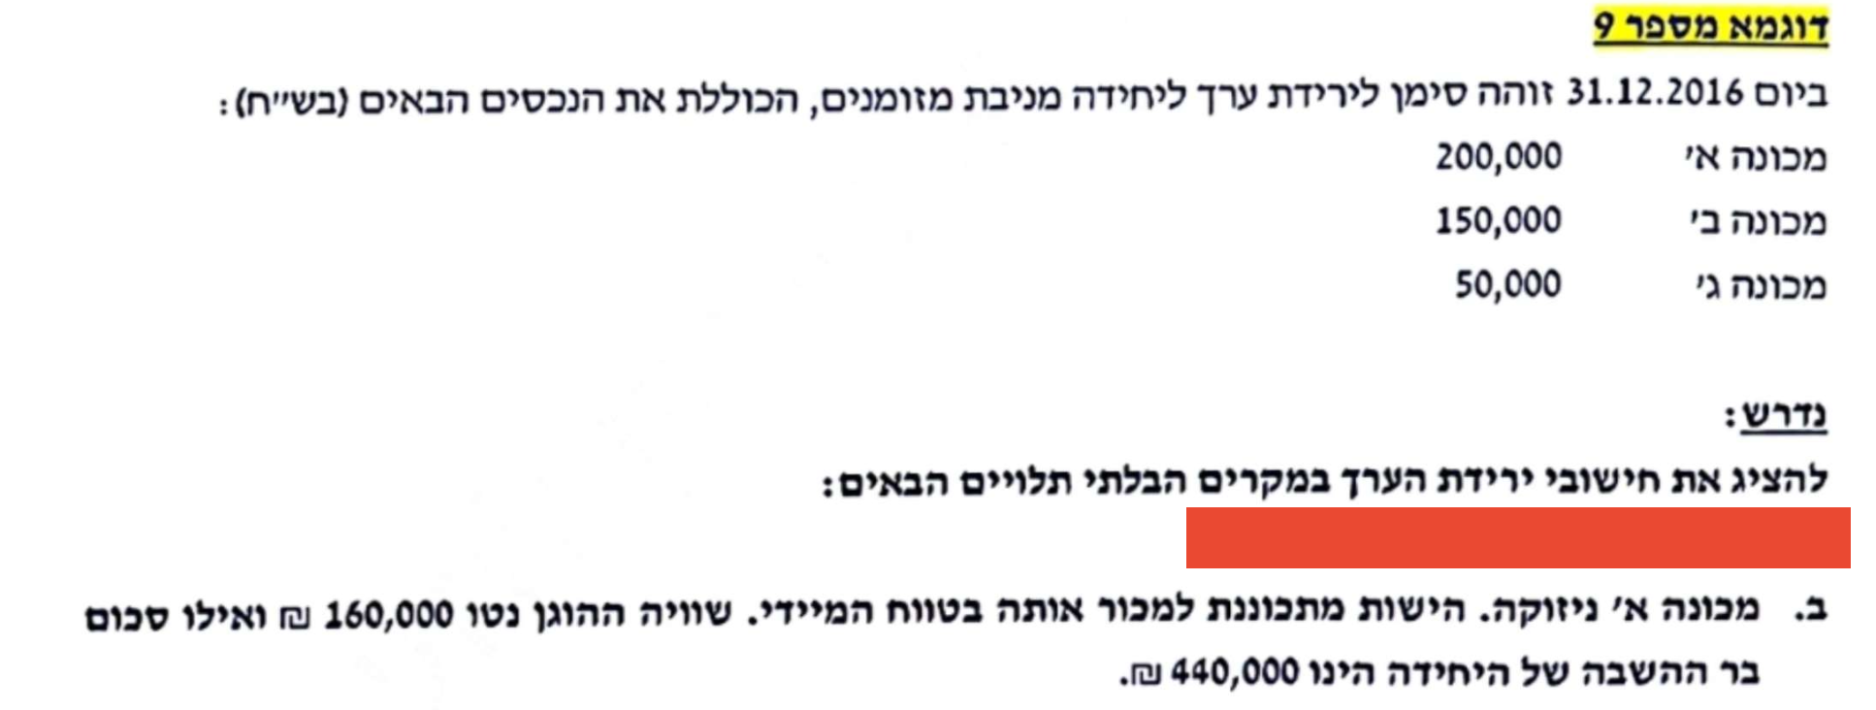
מקרה ב
מכונה א' ניזוקה, זה הוא סימן לירידת ערך כיוון שהיא מיועדת למכירה בטווח במיידי,
בקירוב שווי השימוש שלה=לשווי הוגן בניכוי עלויות מימוש
לכן ניתן לחשב לה סכום בר השבה עצמאי
נעבוד עליה
עלות מופחתת - מכונה א׳ |  | 200,000
סכום בר השבה - מכונה א׳ |  | 160,000
ירידת ערך |  | 40,000

כל הירידת ערך שייכת רק למכונה א'

כעת נעבור ליחידה,
עלות מופחתת של היחידה |  | 360,000 |  | 400,000 - 40,000 =
סכום בר השבה |  | 440,000 | נתון
 |  | 0

אין ירידת ערך ליחידה, שימו לב שמה שמיוחד פה, שלמרות שליחידה אין ירידת ערך לנכס א' יש כי ניתן לחשב לו סכום בר השבה עצמאי.
חשוב מאד: היכולת לבצע ירידת ערך נפרדת לפריט א בלבד למרות שהוא חלק מיחידה מניבת מזומנים - נובע אך ורק מהכוונה
למכור אותו בקרוב. כוונה זו מובילה לכך שהתזרים הצפוי מהפריט הוא מחיר מכירתו הצפוי. ולכן, הסב״ה של הפריט (פריט א)
במקרה זה ניתן לאמידה מהימנה באופן עצמאי ומנותק מיתר רכיבי היחידה, מה שגרם להתחשבות בו בנפרד ולא רק ביחידה.

נדרש ג
ציינו שהשווי ההוגן של מכונה א הוא 160,000, ללא כל מידע על כוונת מכירה.
כמו כן, ציינו שהסכום בר ההשבה העדכני הוא 280,000.

אומנם נתון לנו שווי הוגן של נכס א', אבל זה לא עוזר כי אין נתון שמרמז שניתן לחשב לו סכום בר השבה עצמאי:
ובפרט, אין כוונה למכור אותו בטווח הקצר (בשונה מנדרש ב).

 |  | חלק יחסי | מכפלת החלק
 |  | עלות מופחתת | היחסי בסך
נפנה ישר ליחידה |  | רכיב חלקי סה״כ | ירידת הערך
עלות מופחתת של היחידה |  |  | בייחוס לרכיב | לאחר ירידת ערך | חוזרת | לאחר
נכס א' | 200,000 | 50% | 60,000 | 140,000 | 20,000 | 160,000
נכס ב' | 150,000 | 38% | 45,000 | 105,000 | -15,000 | 90,000
נכס ג' | 50,000 | 13% | 15,000 | 35,000 | -5,000 | 30,000
סה״כ | 400,000 |  | 120,000 | 280,000 | - | 280,000

בר השבה | 280,000 | נתון
ירידת ערך | 120,000

כעת בדיקת מגבלות:
עלות מופחתת נכס א' |  | 200,000 |  | הליך ההקצאה מדמה שווי שימוש, ובגלל שהשווי שימוש יותר נמוך מהשווי ההוגן, אז צריך להעמיד את הנכס על השווי שימוש על חשבון נכסים אחרים

שווי הוגן בניכוי עלויות מימוש |  | 160,000

הליך ההקצאה-שווי שימוש |  | 140,000

יש להגדיל את נכס א' ל160,000
על חשבון הנכסים האחרים

הרחבה / תרגול נוסף לבדיקת הבנה כיתתית - ביצוע הקצאות חוזרות לירידת ערך של יחידה מניבת מזומנים
בחברת ״עאדל נקניקים״ מחזיקים בכמה מכונות חימום נקניק שעובדות יחד, בלתי ניתנות להפרדה, ותזרימי
המזומנים מהן תלויים זה בזה.
להלן נתונים לגבי ערך הספרים (העלות המופחתת) של המכונות השונות ליום 31/12/2024 (אלפי ש״ח): |  |  |  |  |  |  |  | תדריך מקוצר:

 |  |  |  |  |  |  |  | לאור העובדה שאין כוונה למכור את מכונת
מכונת טחינת פופיקים |  |  | 200 |  |  |  |  | טחינת הפופיקים, ידיעת שוויה ההוגן
מכונת תיבול כרבולות |  |  | 120 |  |  |  |  | לא תוביל להקצאת ירידת ערך בנפרד
מכונת עטיפת מעיים |  |  | 300 |  |  |  |  | בגינה - בשלב ראשון.
מכונת ניקוי קקי מהגגות |  |  | 150
סה״כ |  |  | 770 |  |  |  |  | מה שכן נעשה, זה לחשב את ירידת הערך
 |  |  |  |  |  |  |  | הכוללת, וקודם כל, להקצות אותה בין
ידוע כי הסכום בר ההשבה של היחידה מניבת המזומנים ליום זה הוא 320 אלפי ש״ח - בדיקת הסב״ה בוצעה |  |  |  |  |  |  |  | הרכיבים של היחידה מניבת המזומנים -
לאור קקי גדול שהתגלה במכונה. |  |  |  |  |  |  |  | המכונות השונות - לפי יחס העלות המופחתת
בהנחה שידוע שהשווי ההוגן של מכונת טחינת הפופיקים הוא 195 אלפי ש״ח (ואין כוונה למכור אותה) |  |  |  |  |  |  |  | לפני הירידה.
חשבו את סך ירידת הערך ואת אופן הקצאתה בין רכיבי היחידה מניבת המזומנים.
 |  |  |  |  |  |  |  | לאחר מכן, עלינו לוודא שבמידה וישנה
 |  |  | עלות מופחתת | חלק יחסי | הקצאת י״ע | הקצאה חוזרת | סה״כ | מכונה ספציפית שניתן להעריך את שוויה -
מכונת טחינת פופיקים |  |  | 200 | 26% | -116.883 | 111.883 | 195 | שהיא לא תרד אל מתחת לשווי זה
מכונת תיבול כרבולות |  |  | 120 | 16% | -70.130 | -23.554 | 26.316 | במסגרת הקצאת הירידה. ככל שקיימת
מכונת עטיפת מעיים |  |  | 300 | 39% | -175.325 | -58.886 | 65.789 | ירידה מעבר, יש לתקנה על ידי הקצאה
מכונת ניקוי קקי מהגגות |  |  | 150 | 19% | -87.662 | -29.443 | 32.895 | חוזרת.
סה״כ |  |  | 770 | 100% | -450 | 0 | 320

 |  |  | לאחר הקצאה ראשונית של י״ע למכונת פופיק:
 |  |  |  | 83.117 |  | 200 - 116.883 =

 |  |  | אך השווי ההוגן שלה 195!

 |  |  | עלינו לבטל ירידת ערך, בגובה ההפרש:
 |  |  |  | 111.883 |  | 195 - 83.117 =

 |  |  | סך י״ע לפריטים האחרים שלהם הוקצתה י״ע (בצהוב):
 |  |  |  |  | -333.117

ירידת הערך שצריך להקצות מחדש בסך 111.883 תוקצה לכל פריט לפי היחס בין ירידת הערך הראשונית
שלו לבין סך ההקצאה לפריטים האחרים (סך הצהובים).

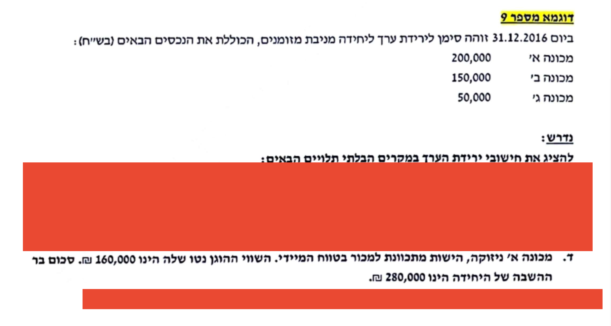
נדרש ד
מכונה א' ניזוקה והיא מיועדת למכירה בטווח המיידי לכן ניתן לחשב לה סכום בר השבה עצמאי
נתחילה במכונה א'
עלות מופחתת |  | 200,000
סכום בר השבה |  | 160,000
ירידת ערך - מכונה א |  | 40,000
יש בגינה ירידת ערך של 40,000.

מה לגבי היח׳ מניבת המזומנים כולה?

היחידה כולה היתה בעלת עלות מופחתת: |  |  |  | 400,000
בניכוי ירידת ערך פרטנית של מכונה א ספציפית: |  |  |  | -40,000
ערך ספרים עדכני, לפני בדיקת ירידת ערך של היח׳ כולה: |  |  |  | 360,000

הסכום בר ההשבה של היח׳ כולה: |  |  |  | 280,000

ולכן, יש ירידת ערך נוספת, ברמת היחידה כולה: |  |  |  | 80,000 |  | 360,000 - 280,000 =

ערך פנקסני של היחידה |  |  | ירידת ערך | לאחר ירידת ערך
נכס א' | 160,000 | 0% | - | 160,000
נכס ב' | 150,000 | 75% | 60,000 | 90,000
נכס ג' | 50,000 | 25% | 20,000 | 30,000
 | 360,000 |  | 80,000 | 280,000
בר השבה | 280,000 | נתון
ירידת ערך | 80,000 |  |  |  | אם העמדתי נכס לפי הסכום בר השבה שלו, נגמר אני לא אוריד לו עוד סכום בגלל הירידת ערך של היחידה כולה, אני אוריד מהנכסים האחרים

אני לא מקצה לנכס א' כי הוא עומד על ההסכום בר השבה שלו
אין בדיקת מגבלה.

הרחבה / תרגול נוסף לבדיקת הבנה כיתתית - ביצוע הקצאות חוזרות לירידת ערך של יחידה מניבת מזומנים
בחברת ״עאדל נקניקים״ מחזיקים בכמה מכונות חימום נקניק שעובדות יחד, בלתי ניתנות להפרדה, ותזרימי |  |  |  |  |  |  |  | תדריך קצר:
המזומנים מהן תלויים זה בזה. |  |  |  |  |  |  |  | כאשר אני מזהה מצב שבו קיימת ירידת ערך
להלן נתונים לגבי ערך הספרים (העלות המופחתת) של המכונות השונות ליום 31/12/2024 (אלפי ש״ח): |  |  |  |  |  |  |  | של פריט ספציפי שמכירתו צפויה ולכן ניתן

 |  |  |  |  |  |  |  | לחשב עצמאית סכום בר השבה לפריט ספציפי
מכונת טחינת פופיקים |  |  | 200 |  |  |  |  | זה, נפעל כך:
מכונת תיבול כרבולות |  |  | 120 |  |  |  |  | א. נייחס את ירידת הערך הרלוונטית לפריט הספציפי.
מכונת עטיפת מעיים |  |  | 300 |  |  |  |  | ב. את שארית ירידת הערך נקצה לפריטים האחרים
מכונת ניקוי קקי מהגגות |  |  | 150 |  |  |  |  | בלבד, ללא הקצאה נוספת של ירידת ערך לפריט
סה״כ |  |  | 770 |  |  |  |  | הספציפי.

ידוע כי הסכום בר ההשבה של היחידה מניבת המזומנים ליום זה הוא 320 אלפי ש״ח - בדיקת הסב״ה בוצעה
לאור קקי גדול שהתגלה במכונה.
בהנחה שידוע שהשווי ההוגן של מכונת טחינת הפופיקים הוא 20 אלפי ש״ח ויש כוונה למכור אותה בסכום זה.
חשבו את סך ירידת הערך ואת אופן הקצאתה בין רכיבי היחידה מניבת המזומנים.

 |  |  | עלות מופחתת | חלק יחסי | הקצאת י״ע | סה״כ
מכונת טחינת פופיקים |  |  | 20 | 0% | 0.000 | 20
מכונת תיבול כרבולות |  |  | 120 | 21% | 56.84 | 63.158
מכונת עטיפת מעיים |  |  | 300 | 53% | 142.11 | 157.895
מכונת ניקוי קקי מהגגות |  |  | 150 | 26% | 71.05 | 78.947
סה״כ |  |  | 590 | 100% | 270 | 320

ירידת הערך ברמת היחידה = שצריך להקצות על הפריטים הלא ספציפיים (בצהוב) היא לפי:
 |  |  | 270 |  | 590 - 320 =

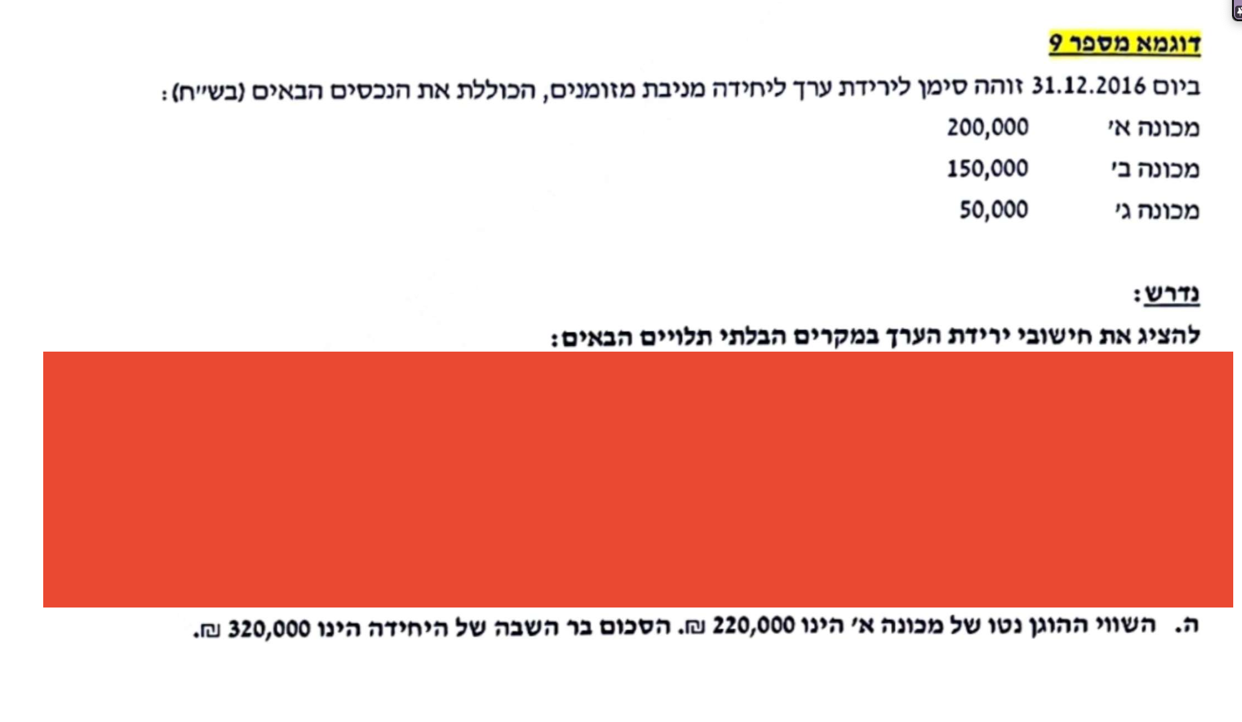
נדרש ה
מה שמאפיין את המקרה הזה הוא שבגין מכונה א', בטוח אין ירידת ערך מכיוון שהשווי ההוגן בניכוי עלויות מימוש שלה
יותר גבוה מהעלות המופחתת שלה

ערך פנקסני של היחידה |  |  | ירידת ערך | לאחר ירידת ערך
נכס א' | 200,000 | 0% | - | 200,000
נכס ב' | 150,000 | 75% | 60,000 | 90,000
נכס ג' | 50,000 | 25% | 20,000 | 30,000
 | 400,000 |  | 80,000 | 320,000
בר השבה | 320,000 | נתון
ירידת ערך | 80,000

הדגש הוא שירידת הערך תהיה בגין נכסים ב' וג'.

אם השווי ההוגן גם ככה יותר גבוה מהערך הפנקסני של המכונה זה אומר שאין להכיר לה בעוד ירידת ערך.

10
רעיון מרכזי: תוקצה לפי פרופורציה של ערך פנקסני תוך הקפדה על בדיקת מגבלות

2016-12-31 | נוצר סממן לירידת ערך - ויש לבחון את הסכום בר ההשבה.

1
3
2
 |  |  | יתרה |  | יתרה
ערך בספרים של רכיבי היחידה |  |  | לאחר |  | עדכנית
 | 2016-12-31 | הקצאה | הקצאה | חוזרת | לסיום
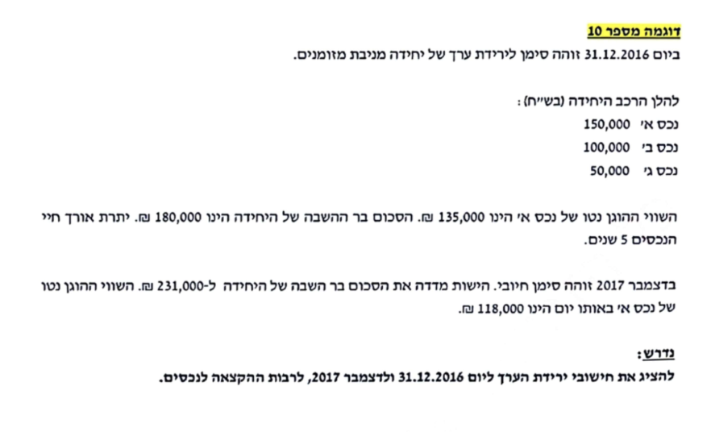
נכס א' | 150,000 | 60,000 | 90,000 | 45,000 | 135,000
4
נכס ב' | 100,000 | 40,000 | 60,000 | -30,000 | 30,000
5
נכס ג' | 50,000 | 20,000 | 30,000 | -15,000 | 15,000
סך הכל ערך בספרים | 300,000 | 120,000 | 180,000 | 0 | 180,000
סכום בר השבה | 180,000
ירידת ערך - להקצאה | 120,000
3
4
בדיקת מגבלות |  |  |  | אני צריכה להגדיל את נכס א' על חשבון הנכסים האחרים ביחידה
נכס א'
עלות מופחתת |  | 150,000 |  | כאשר מדובר בהקצאה חוזרת של ירידת ערך, עליי לבצעה על בסיס
שווי הוגן בניכוי עלויות מימוש |  | 135,000 |  | היתרות לאחר הקצאה של הנכסים שנותרו בלבד.
שווי שימוש-לפי ההקצאה |  | 90,000 |  | מדובר בנכסים ב ו-ג שיתרתם הכוללת לאחר הקצאה ראשונית:
 |  |  |  |  |  |  |  | 60,000 + 30,000 = 90,000
5
 |  |  |  | ובהתאם: ההקצאה לנכס ב׳ תהיה לפי:
באופן כללי, מה הרציונל של הטיפול? |  |  |  |  | -30,000 |  |  | ,-45,000 / 90,000 * 60,000 =
כל נושא היחידה מניבת המזומנים נועד לבחון לא רק
האם ניתן להכיר בירידת ערך לפי סב״ה - |  |  |  |  |  |  |  | ירידת הערך
אלא גם לבחון כיצד להקצות את ירידת הערך בין |  |  |  |  | יתרת הנכס הספציפי |  |  | להקצאה חוזרת
הרכיבים ביחידה. |  |  |  |  | עליו אני מבצע
מדוע זה חשוב? הרי לכאורה תגידו - ירידת ערך 120,000 |  |  |  |  | הקצאה (נכס ב) |  | סך יתרת הנכסים לאחר הקצאה (ב + ג)
נגמר...
אבל המדידה בתקופות העוקבות - ההפחתה - נשענת על |  |  |  | ההקצאה לנכס ג׳:
יתרות הרכיבים. |  |  |  |  | -15,000 |  |  | ,-45,000 / 90,000 * 30,000 =

2017-12-31 | נוצר סממן לירידת ערך - ויש לבחון את הסכום בר ההשבה.
התקדמנו שנה אחת.
ההתקדמות הזו - ללא קשר לירידה / עליית ערך, גורמת להפחתת הרכיבים. על פי נתוני השאלה, כלל הרכיבים (הנכסים ביחידה)
מופחתים על פני 5 שנים. מזה אני מתחיל - כדי להגיע לעלות המופחתת נטו של הרכיבים השונים.

הרציונל הוא - אם אני יודע את יתרת העלות המופחתת המקורית, זה יהא הערך המירבי שבגינו אוכל להכיר בעליית ערך כנגד
רווח והפסד.

כל אחד מהפריטים בשאלה - הוא בעל עלות מופחתת מקורית (עלות מופחתת בהתעלם מירידות ערך) של זו שהתקיימה לתום שנה קודמת, כפול 4/5 (חלפה שנה אחת מתוך 5).

אנו נבחן לאור הסממנים החיוביים את הסכום בר ההשבה; ניתן להכיר בעליית ערך לכל היותר עד לגובה העלות המופחתת המקורית.

בסך הכל, יתרת ההפרשה לירידת ערך במצב החדש, היא לפי ערך הספרים המקורי המופחת אל מול הסכום בר ההשבה.

אנו נבחן את יתרת ההפרשה לירידת הערך העדכנית אל מול יתרת ההפרשה לירידת ערך שהוכרה בשנים קודמות, לאחר הפחתתה.

בפשטות: אם אני יודע שיתרת ההפרשה לתום 2016 היא: |  |  |  |  | 120,000
אזי יתרת ההפרשה שנה אחרי בהיעדר שינויים נוספים (חלפה שנה מתוך 5): |  |  |  |  | 96,000 |  | 120,000 * 4/5 =

אבל כשבדקתי את ערך הספרים המקורי (ללא הפרשות) אל מול סב״ה, סך י״ע המצטברת: |  |  |  |  | 9,000

כלומר צריך לעדכן את יתרת ההפרשה מ-96,000 ל-9,000, מה שמעיד על עליית ערך בסך: |  |  |  |  | 87,000 |  | 96,000 - 9,000 =

 |  | ערך ספרים | הקצאת | ערך ספרים
 |  | עדכני | עליית | עדכני לאחר | הקצאה
 |  | לפני ע״ע | הערך | הקצאה ראשונה | חוזרת
 | עלות מופחתת מקורית | בסיס הקצאה | בהתאם | של ע״ע | של ע״ע | לאחר
נכס א' | 120,000 | 108,000 | 65,250 | 173,250 | -53,250 | 120,000 |  | באופן כללי, נתון שהשווי ההוגן של נכס א
נכס ב' | 80,000 | 24,000 | 14,500 | 38,500 | 35,500 | 74,000 |  | הוא 118,000 ש״ח.
נכס ג' | 40,000 | 12,000 | 7,250 | 19,250 | 17,750 | 37,000 |  | באופן טבעי זה אומר שהנכס מוגבל לערך זה.
ערך ספרים ״מקורי״ | 240,000 | 144,000 | 87,000 | 231,000 | - | 231,000 |  | אבל - אנחנו מדברים כאן על עליית ערך;
סכום בר השבה | 231,000 |  |  |  |  |  |  | ועליית ערך עקרונית ניתן לייחס לפי סכום
ירידת ערך ״בסך הכל״ | 9,000 |  |  |  |  |  |  | בר השבה;
יתרת ״הפרשה״ מש״ק | 96,000 |  |  |  |  |  |  | וסכום בר השבה איננו שווי הוגן אלא הגבוה
ביטול ירידת ערך והפרשה | 87,000 |  |  |  |  |  |  | מבין שווי הוגן נטו לבין שווי שימוש (ערך
 |  |  |  |  |  |  |  | מהוון של תזרימים).
נכס א' |  |  | אחרי הקצאה |  |  |  |  | הואיל ואין שום נתון שמעיד על כוונה למכור
הקצאה-שווי שימוש | 173,250 |  | נכס א' | 173,250 | גבוה מ120,000 לכן נבדוק מגבלות |  |  | את נכס א, השווי ההוגן שלו איננו מהווה
עלות מופחתת מקורית | 120,000 |  | נכס ב' | 38,500 | אין בעיה, נמוך מ80,000 |  |  | את הסב״ה בהכרח.
שווי הוגן נטו | 118,000 |  | נכס ג' | 19,250 | אין בעיה, נמוך מ40,000
 |  |  | לאחר שינוי
 |  |  | נכס ב' | 74,000 | אין בעיה, נמוך מ80,000 |  |  | אז בעצם:
 |  |  | נכס ג' | 37,000 | אין בעיה, נמוך מ40,000 |  |  | אם ציינו בפניי שנכס ספציפי צפוי להמכר,
 |  |  |  |  |  |  |  | אזי שוויו ההוגן נטו (מחיר מכירתו)
 |  |  |  |  |  |  |  | הוא גם הסב״ה שלו.
 |  |  |  |  |  |  |  | ובהתאם, אם בשאלה הזו היו כותבים מפורשות
 |  |  |  |  |  |  |  | שקיימת כוונה למכור את א בקרוב,
 |  |  |  |  |  |  |  | הרי שערכו הסופי (כתום) היה 118,000 לפי השווי.

 |  |  |  |  |  |  |  | אם אין ציפייה למכור את הנכס - לא נוכל להגיד
 |  |  |  |  |  |  |  | שזה הסב״ה, ולכן ההקצאה של עליית הערך
 |  |  |  |  |  |  |  | מוגבלת לעלות המופחתת המקורית, קרי
 |  |  |  |  |  |  |  | ל-120,000 ולא ל-118,000.

שאלה נוספת באותו סגנון - לינוי והנקניקים
בתאריך 31.12.2023 בחברת ״לינוי״ זיהו קקי בפס הייצור של המכונות לחימום נקניק. מכונות אלו עונות להגדרה של יחידה מניבת מזומנים.
להלן הרכב היחידה - ערך ספרים:
 | ש״ח
מכונת טחינת פופיקים | 500,000
מכונת ליטוש ציפורניים | 400,000
מכונת מריטת נוצות | 350,000
מכונת עטיפת מעיים | 150,000
סה״כ | 1,400,000

נתונים נוספים:
השווי ההוגן נטו של מכונת ליטוש הציפורניים הוא 230,000 ש״ח.
הסכום בר ההשבה של היחידה הוא 1,000,000 ש״ח.
יתרת אורך החיים השימושיים של הנכסים היא 10 שנים.
ב-31.12.2024 זוהה סממן חיובי שעשוי להעיד על עליית ערך. נכון לאותו מועד, הסכום בר ההשבה הוא 1,150,000 ש״ח.
על פי הנתון:
השווי ההוגן של המכונה לליטוש ציפורניים: 230,000
לצד זאת, הסכום בר ההשבה שעליו מתבססת ההקצאה: 285,714
כדי להכיר בירידה נוספת מ-285,714 ל-230,000 נדרש שיתקיים מצב שבו מכירת הפריט צפויה. וזאת משום שעקרונית, עלינו לבחור בערך ספרים שהוא הגבוה מבין הסכום המוקצה לפי סב״ה לבין השווי ההוגן הספציפי.
אז תכל׳ס:
אני מבצע הקצאה לפי י״ע שמצאתי,
אם השווי ההוגן גבוה יותר - עליי לדאוג לתקן את ההקצאה כלפי מעלה בהתאם (זה היה המצב בשאלה קודמת)
אם השווי ההוגן נמוך יותר - אני לא נוגע, שהרי בלאו הכי לוקחים את הגבוה מבין שווי הוגן לבין הערך שנוצר בהקצאה הראשונית
השווי ההוגן של מכונת ליטוש הציפורניים לאותו יום הוא 280,000 ש״ח.

נדרש: הציגו את חישובי ירידת הערך ל-31.12.2023 ול-31.12.2024 לרבות ההקצאה לנכסים הבודדים ביחידה.

פתרון:

שנת 2023 | ערך ספרים - ש״ח | הקצאה | יתרה לאחר | הקצ׳ חוזרת | ערך בספרים - סופי
מכונת טחינת פופיקים | 500,000 | 142,857 | 357,143 | לא רלוונטי | לא רלוונטי
מכונת ליטוש ציפורניים | 400,000 | 114,286 | 285,714 | לא רלוונטי | לא רלוונטי
מכונת מריטת נוצות | 350,000 | 100,000 | 250,000 | לא רלוונטי | לא רלוונטי
מכונת עטיפת מעיים | 150,000 | 42,857 | 107,143 | לא רלוונטי | לא רלוונטי
סה״כ | 1,400,000 | 400,000 | 1,000,000 | לא רלוונטי | לא רלוונטי
על פי הנתון:
השווי ההוגן של המכונה לליטוש ציפורניים: 280,000
לצד זאת, הסכום בר ההשבה שעליו מתבססת ההקצאה: 328,571
כדי להכיר בירידה נוספת מ-285,714 ל-230,000 נדרש שיתקיים מצב שבו מכירת הפריט צפויה. וזאת משום שעקרונית, עלינו לבחור בערך ספרים שהוא הגבוה מבין הסכום המוקצה לפי סב״ה לבין השווי ההוגן הספציפי.
אז תכל׳ס:
אני מבצע הקצאה לפי י״ע שמצאתי,
אם השווי ההוגן גבוה יותר - עליי לדאוג לתקן את ההקצאה כלפי מעלה בהתאם (זה היה המצב בשאלה קודמת)
אם השווי ההוגן נמוך יותר - אני לא נוגע, שהרי בלאו הכי לוקחים את הגבוה מבין שווי הוגן לבין הערך שנוצר בהקצאה הראשונית
סב״ה | 1,000,000

י״ע | 400,000

שנת 2024 | עלות מופחתת מקורית | בסיס להקצאה | הקצאה | יתרה לאחר | הקצ׳ חוזרת | ערך בספרים - סופי
מכונת טחינת פופיקים | 450,000 | 321,429 | 89,286 | 410,714 | לא רלוונטי | לא רלוונטי
מכונת ליטוש ציפורניים | 360,000 | 257,143 | 71,429 | 328,571 | לא רלוונטי | לא רלוונטי
מכונת מריטת נוצות | 315,000 | 225,000 | 62,500 | 287,500 | לא רלוונטי | לא רלוונטי
מכונת עטיפת מעיים | 135,000 | 96,429 | 26,786 | 123,214 | לא רלוונטי | לא רלוונטי
סה״כ | 1,260,000 | 900,000 | 250,000 | 1,150,000 | לא רלוונטי | לא רלוונטי

סב״ה | 1,150,000

י״ע מצטברת עדכנית | 110,000

יתרת י״ע משנה קודמת | 360,000

ע״ע | 250,000


שאלה נוספת באותו סגנון - לינוי והמעי הגס
בחברת לינויים ומבריזים בע״מ ידועים ערכי הנכסים הבאים ל-31/12/2022 כולם מרכיבים יחדיו יחידה מניבת מזומנים מגעילה אחת:

מכונה א | 150,000
מכונה ב | 200,000
מכונה ג | 250,000
מכונה ד | 300,000
סה״כ | 900,000

רגע לפני עריכת טיוטת הדיווח הכספי ליום 31/12/2022 התברר לחברה ששוב מישהו עשה קקי במכונה.
לאור זאת, נאמד הסכום בר ההשבה לאותו היום בסך של 500,000 ש״ח.

ב-31/12/2023 בוצעה ביקורת של פקח מטעם משרד הבריאות, שהבהיר שהנזק התברואתי שנוצר עשוי להיות נמוך מהצפוי,
וכי המשך השימוש ביחידה מניבת המזומנים צפוי להתקיים בהקדם.
נכון למועד זה, הסכום בר ההשבה של היחידה מניבת המזומנים כולה הוא 750,000 ש״ח.

יתרת אורך החיים של היחידה ורכיביה נכון ל-31/12/2022 הוא 10 שנים.

נתונים מיוחדים לגבי מכונה ד:
השווי ההוגן של מכונה ד ל-31/12/2022 הוא 290,000 ש״ח.
השווי ההוגן של מכונה ד ל-31/12/2023 הוא 100,000 ש״ח והחברה מתכננת למכור את הנכס במהלך הימים הקרובים.

נדרש: הציגו פירוט הקצאות י״ע / ע״ע עבור השנים 2022 ו-2023. |  |  |  |  |  |  |  | תוקן לאחר השיעור:

שנת 2022 | ערך ספרים | הקצאה | יתרת ביניים | ביטול הקצאה | דיווח |  |  | שנת 2024 | עלות מופחתת מקורית | בסיס להקצאה | י״ע פרטנית | סיכום ביניים | הקצאה | ערך
א | 150,000 | -66,667 | 83,333 | -30,833 | 52,500 |  |  | א | 135,000 | 47,250 |  | 47,250 | 87,750 | 135,000
ב | 200,000 | -88,889 | 111,111 | -41,111 | 70,000 |  |  | ב | 180,000 | 63,000 |  | 63,000 | 117,000 | 180,000
ג | 250,000 | -111,111 | 138,889 | -51,389 | 87,500 |  |  | ג | 225,000 | 78,750 |  | 78,750 | 146,250 | 225,000
ד | 300,000 | -133,333 | 166,667 | 123,333 | 290,000 |  |  | ד | 270,000 | 261,000 | -161,000 | 100,000 | 0 | 100,000
סה״כ | 900,000 | -400,000 | 500,000 | 0 | 500,000 |  |  | סה״כ | 810,000 | 450,000 | -161,000 | 289,000 | 351,000 | 640,000

סב״ה | 500,000 |  |  |  |  |  |  | סב״ה | 750,000 | לכל הפריטים

י״ע | 400,000 |  |  |  |  |  |  | סב״ה | 650,000 | לכל הפריטים בלי פריט ד הספציפי שחווה ירידת ערך ולא עלייה

 |  |  |  |  |  |  |  | ע. מופחתת מקורית לכל הפריטים ללא פריט ד |  |  |  | 540,000

 |  |  |  |  |  |  |  | י״ע עדכנית מצטברת |  |  |  | 0

 |  |  |  |  |  |  |  | יתרת י״ע לכל הפריטים בלי פריט ד משנים קודמות |  |  |  | 351,000

 |  |  |  |  |  |  |  | כל יתרת י״ע ליתר הפריטים תבוטל.

